mệnh đề
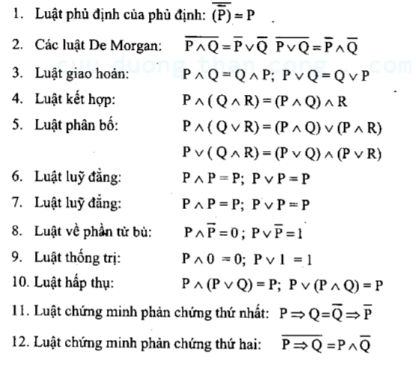
Mệnh đề
Mệnh đề là một khẳng định chân lý đúng hoặc sai. ( Không thể vừa đúng vừa sai)
Kí hiệu P, Q, R, ...

Ví dụ: P: 2 là số chẵn

Các phép toán trên mệnh đề

Phép toán phủ định

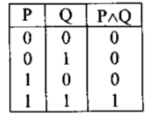
 |  | số lượng dòng = 2^n
 |  | n là số lượng mệnh đề

Phép hội (và)

 | Có chân trị đúng khi cả 2 cùng đúng

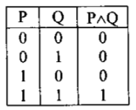

Phép tuyển ( hoặc)

 | Có chân trị sai khi cả 2 cùng sai
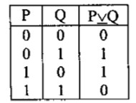

Phép kéo theo

 | Chỉ sai khi P đúng và Q sai
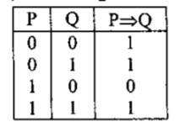

Phép tương đương

 | Chỉ đúng khi cả 2 chân trị của 2 mệnh đề giống nhau ( cùng đúng hoặc cùng sai)
 | Nó là kết quả của P => Q ^ Q => P
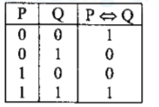

Mệnh đề phức hợp

 | Mệnh đề gồm nhiều mệnh đề cơ bản được ghép nối với nhau thông qua các phép toán logic

 | VD: P => Q <=> ¬P v Q

 | Nếu kết quả tất cả là 1 gọi là mệnh đề đúng ( hằng đúng)

Các quy luật logic

suy luan toán học
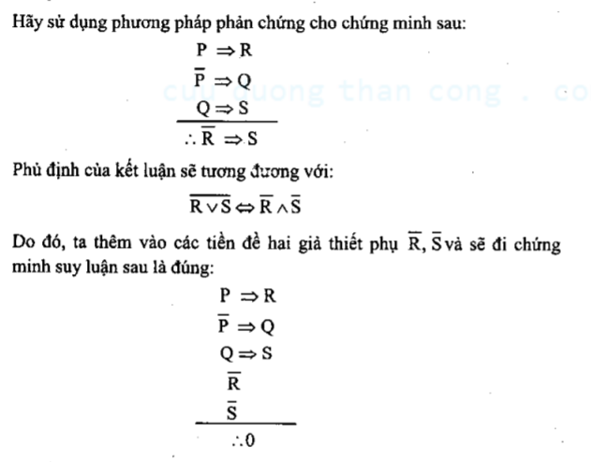
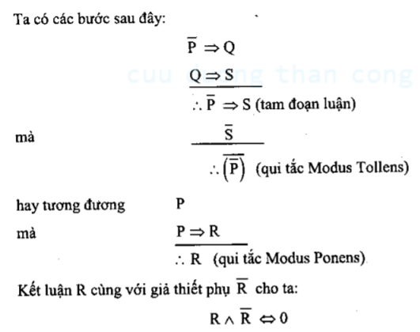
Phương pháp khẳng định

Ta viết dưới dạng

Ví dụ | p => Q | Nếu Lan học tập chăm chỉ sẽ đậu toán rời rạc
 | P | Lan học tập chăm chỉ
 | ________ | _____________________________________
 | Q |  | Đậu toán rời rạc

Phương pháp phủ định

Hoặc viết dưới dạng

Ví dụ
 | P => Q | Nếu Lan học tập chăm chỉ sẽ đậu toán rời rạc
 | ¬Q |  | rớt toán rơi rạc
 | ________ | ____________________________________
 | ¬P | Lan không học tập chăm chỉ

Phương pháp tam đoạn luận

Hoặc viết dưới dạng

Ví dụ

Phương pháp chứng minh phản chứng

 | Thêm giải thiết phụ và tiền đề đã có để chứng minh mệnh đê đó là sai

Ví dụ

